G1.
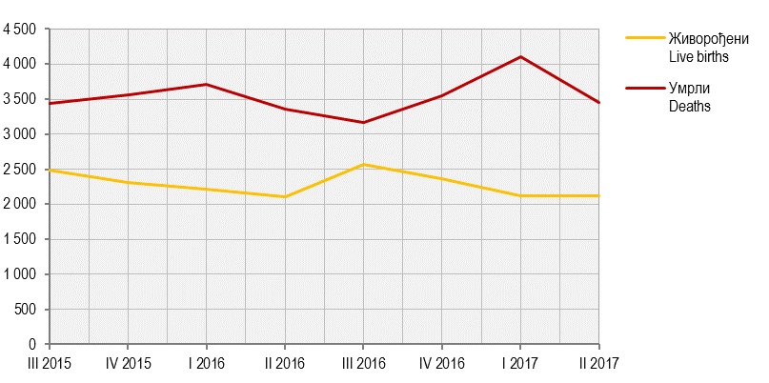
Графикон 1. Живорођени и умрли по тромјесечјима
Graph 1. Live births and deaths by quarters

G2.
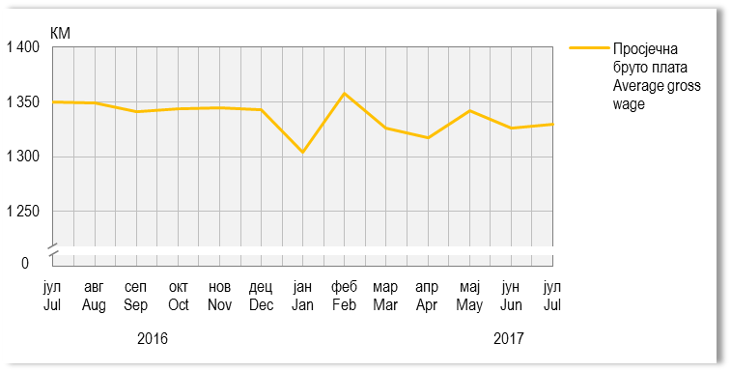
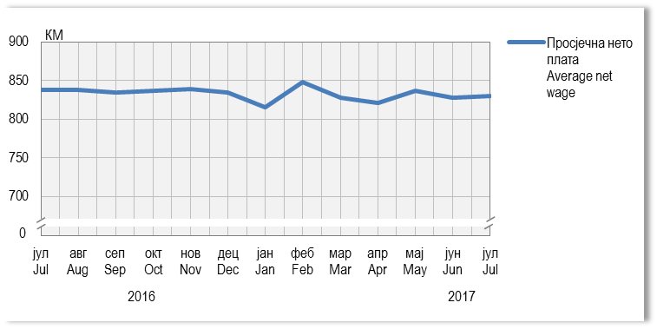
Графикон 2. Просјечне бруто и нето плате, по мјесецима
Graph 2. Average gross and net wages, by month

G5.
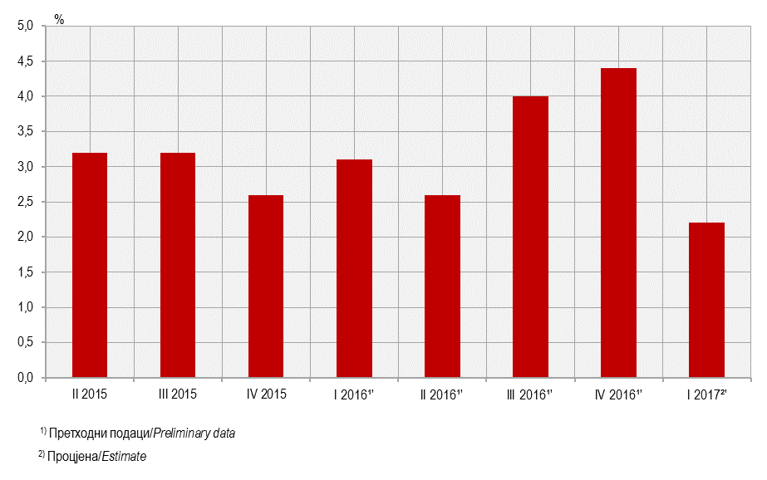
Графикон 5. Стопе реалног раста БДП-a, промјене у односу на исто тромјесечје претходне године
Graph 5. Real growth rates of GDP, changes compared to the same quarter of the previous year

G6.
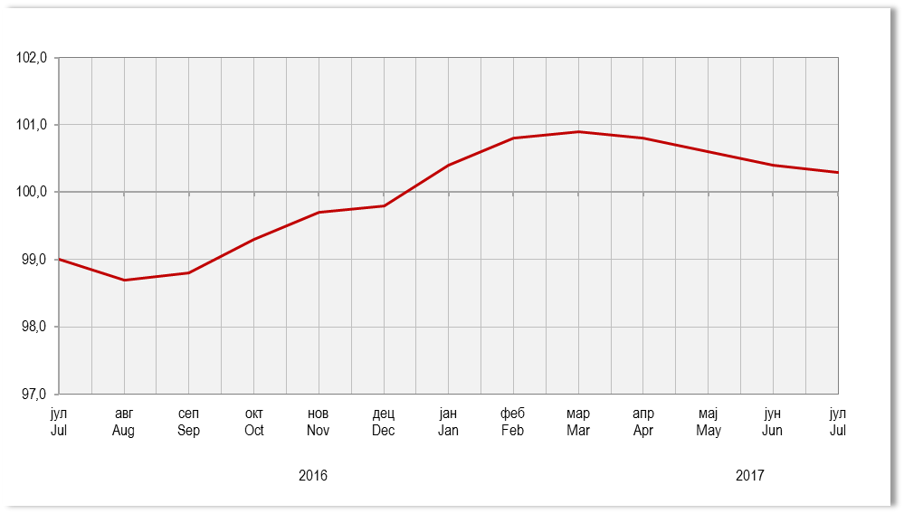
Графикон 6. Индекси потрошачких цијена, исти мјесец претходне године = 100
Graph 6. Consumer price indices, same month of the previous year = 100

G7.
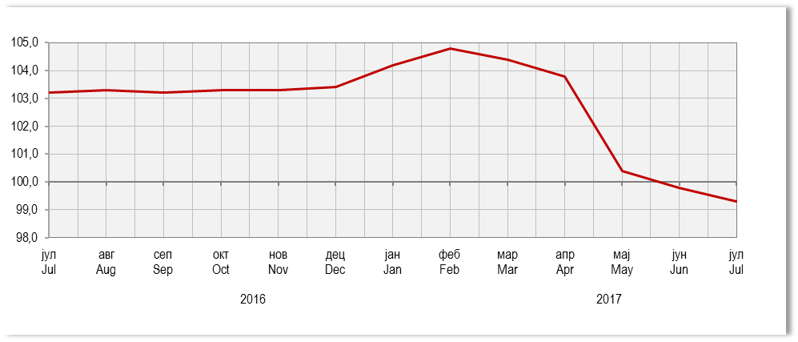
Графикон 7. Индекси цијена произвођача индустријских производа, исти мјесец претходне године = 100
Graph 7. Producer price indices of industrial products, same month of the previous year = 100

G8.
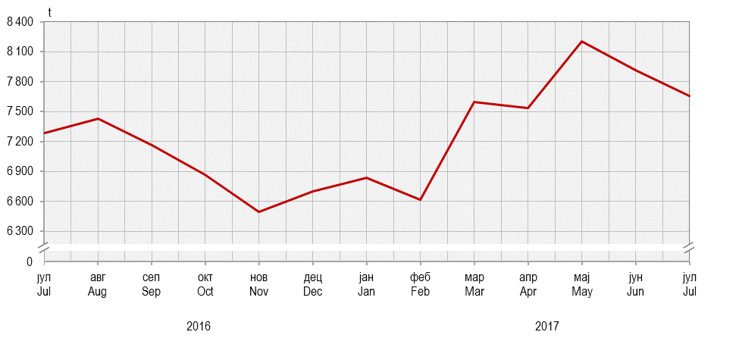
Графикон 8. Прикупљање крављег млијека
Graph 8. Collecting of cow’s milk

G9.
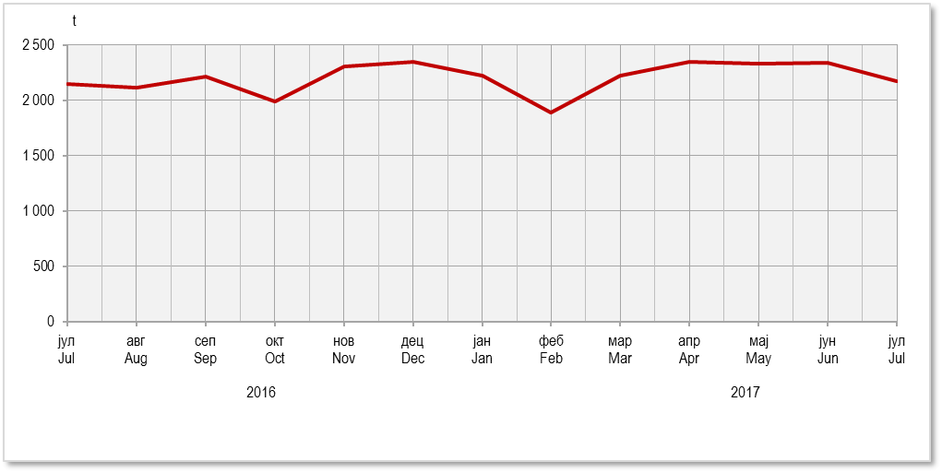
Графикон 9. Нето тежина заклане стоке и живине у клаоницама
Graph 9. Net weight of livestock and poultry slaughtered in slaughterhouses

G10.
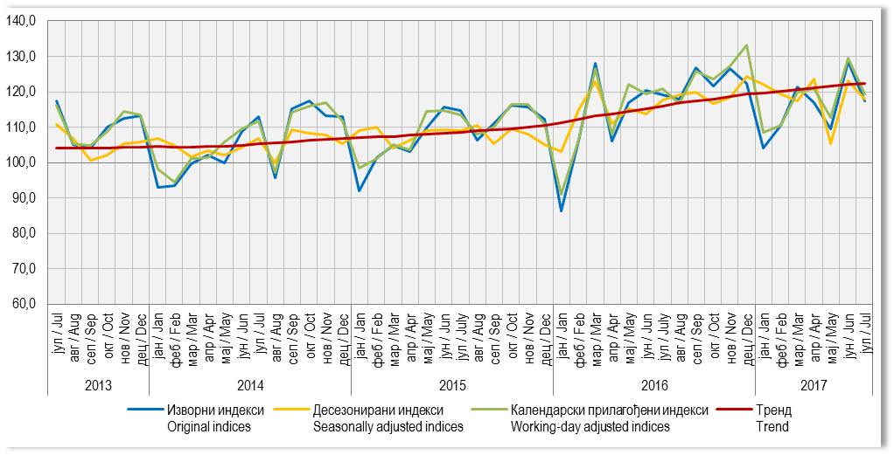
Графикон 10. Индекси индустријске производње (Æ 2010=100)
Graph 10. Indices of industrial production (Æ 2010=100)

G11.
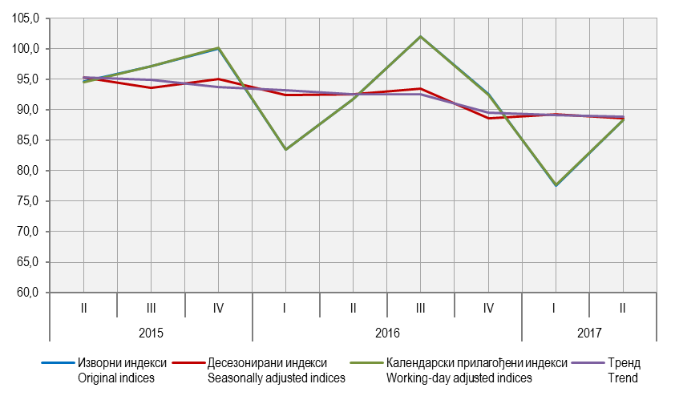
Графикон 11. Индекси производње у грађевинарству, Æ 2010=100
Graph 11. Indices of production in construction, Æ 2010=100

G12.
Графикон 12. Извоз и увоз
Graph 12. Export and import

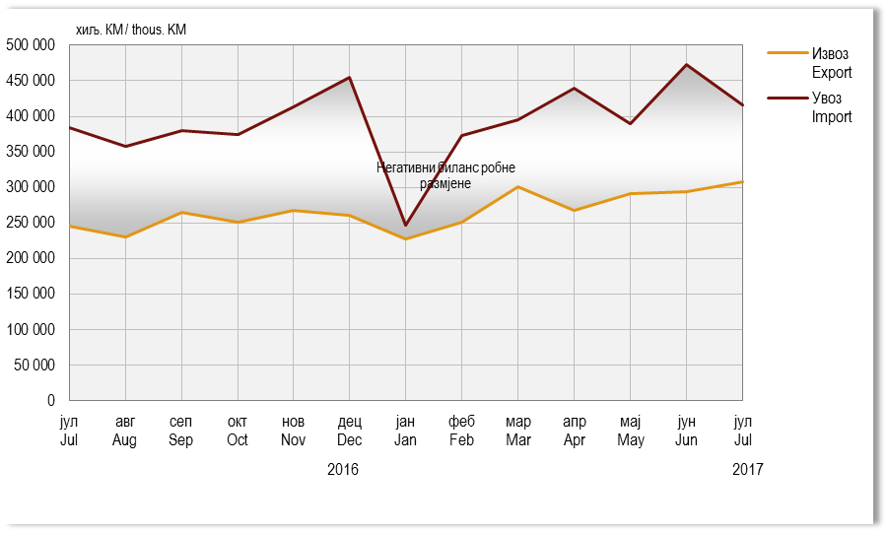

¹⁾

G13.
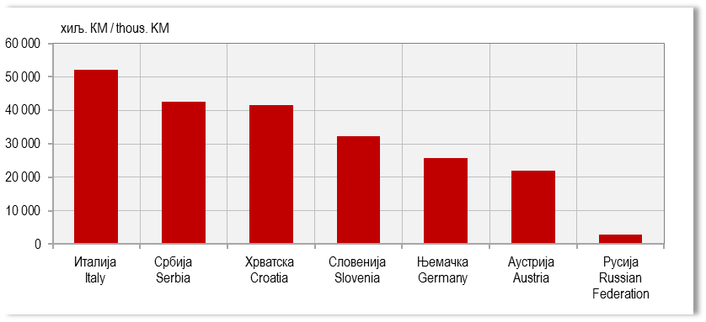
Графикон 13. Земље најважнији партнери у извозу, јул 2017.
Graph 13. Export by main partner country, July 2017

G14.
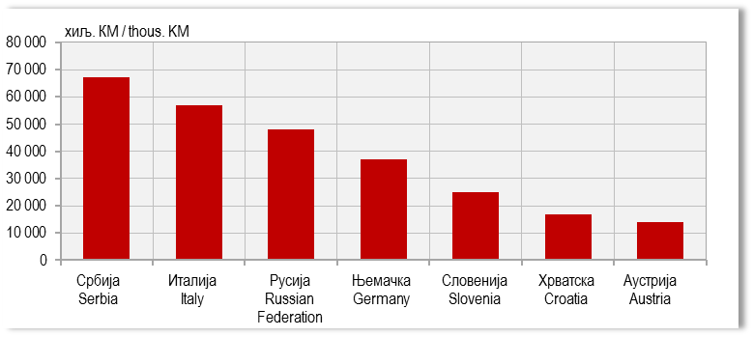
Графикон 14. Земље најважнији партнери у увозу, јул 2017.
Graph 14. Import by main partner country, July 2017

G15.
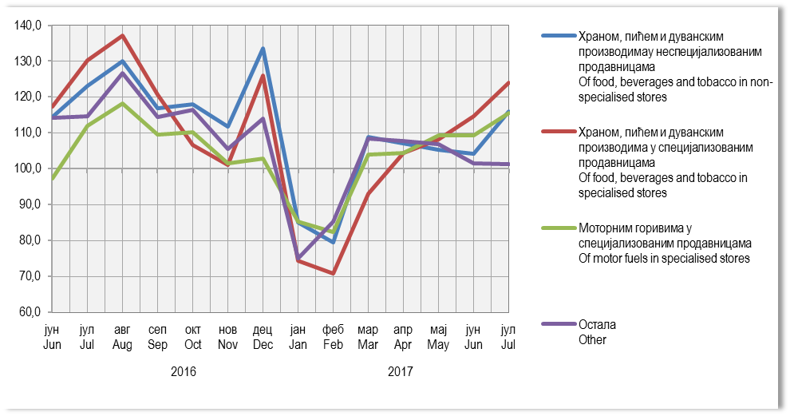
Графикон 15. Индекси промета у трговини на мало,Æ2016=100
Graph 15. Indices of turnover in retail trade, Æ2016=100

G16.
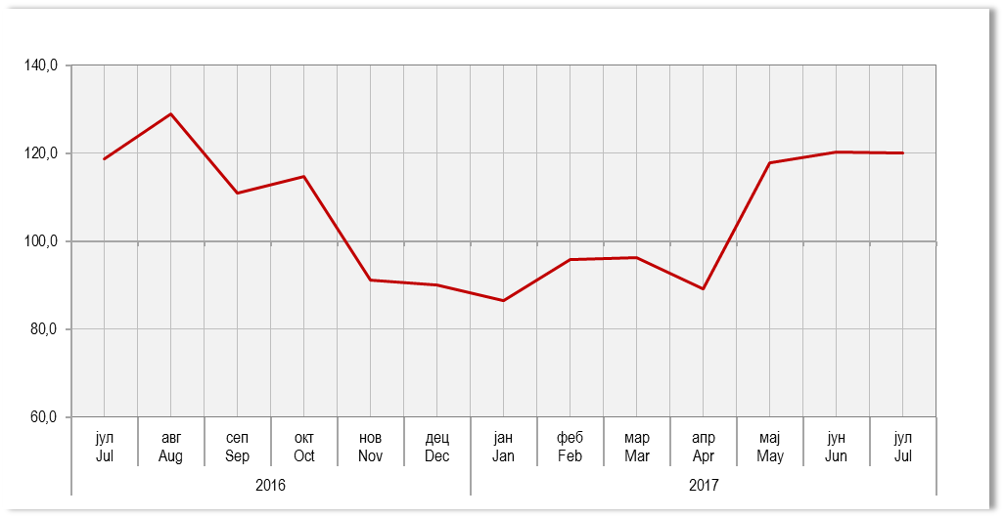
Графикон 16. Индекси ноћења туриста, укупно
Graph 16.Tourist night indices, total

